Summary
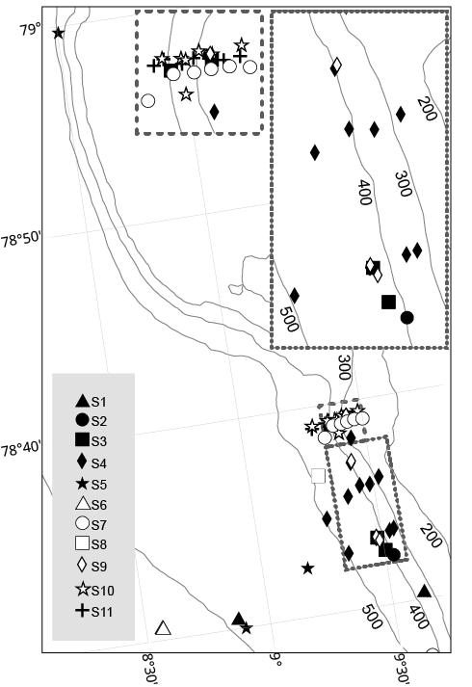
 |  |  |  | Bottom temperature
Survey number | Survey name | Month-year | Vessel | Shelf break | Slope
S1 | JR211 | Aug-08 | RV James Clark Ross | 3.2 | 3.3
S2* | AOEM | July-2009 | RV Helmer Hanssen | 3.5 | 2.8
S3* | AOEM | October-2010 | RV Helmer Hanssen | 3.1 | 3.2
S4 | JR253 | July-2011 | RV James Clark Ross | 3.6 | 3.0
S5 | JR269A | Aug-11 | RV James Clark Ross | 3.7 | 2.8
S6 | JR269B | July-2012 | RV James Clark Ross | 3.6 | 2.4
S7 | Geo3144_2012 | July-2012 | RV Helmer Hanssen | 3.3 | 2.4
S8 | HH_13-7 | July-2013 | RV Helmer Hanssen | 3.4 | 2.5
S9 | HH_13-10 | October-2013 | RV Helmer Hanssen | 4.9 | 4.2
S10 | CAGE_14-1 | June-2014 | RV Helmer Hanssen | 3.0 | 2.7
S11 | CAGE 14_5 | October-2014 | RV Helmer Hanssen | 4.0 | 3.7

